Đặt phòng trực tuyến
Tên dự án | XÂY DỰNG WEBSITE QUẢN LÝ VÀ ĐẶT PHÒNG KHÁCH SẠN SỬ DỤNG CÔNG NGHỆ ANGULARJS KẾT HỢP VỚI WEB API TRONG ASP.NET CORE
Module Code | Màn hình Trang Đặt phòng trực tuyến
Test Requirement | Kiểm tra GUI và FUNC có trong màn hình Trang Đặt phòng trực tuyến
Tester | Mai Quốc Hưởng
Number of test case | Passed | Failed | Untested | N/A
20 | 19 | 1 | 0 | 0

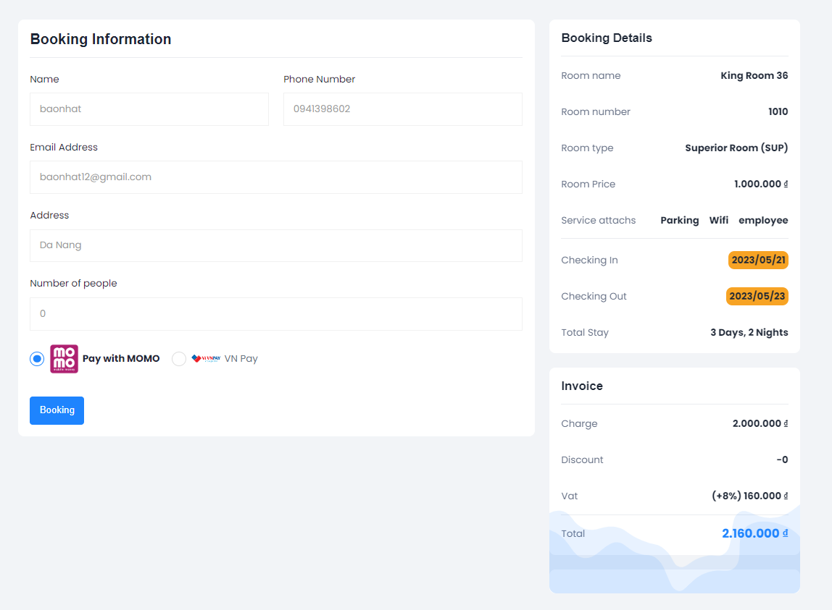

ID | Tiêu đề | Hành động | Kết quả mong đợi | Kết quả thực tế | Lần 1 |  |  | Lần 2
 |  |  |  |  | Trạng thái | Test Date | Tester | Trạng thái | Test Date | Tester
Check GUI - Đặt phòng trực tuyến
GUI_01 | [Name] TextBox |  | - Status = enable | - Status = enable | Passed | 17-03-2023 | Hưởng | Passed | 21-03-2023 | Hưởng
GUI_02 | [Phone Number] TextBox |  | - Status = enable | - Status = enable | Passed | 17-03-2023 | Hưởng | Passed | 21-03-2023 | Hưởng
GUI_03 | [Email Address] TextBox |  | - Status = enable | - Status = enable | Passed | 17-03-2023 | Hưởng | Passed | 21-03-2023 | Hưởng
GUI_04 | [Address] TextBox |  | - Status = enable | - Status = enable | Passed | 17-03-2023 | Hưởng | Passed | 21-03-2023 | Hưởng
GUI_05 | [Pay with Momo] CheckBox |  | - Status = enable | - Status = enable | Passed | 17-03-2023 | Hưởng | Passed | 21-03-2023 | Hưởng
GUI_06 | [VN Pay] CheckBox |  | - Status = enable | - Status = enable | Passed | 17-03-2023 | Hưởng | Passed | 21-03-2023 | Hưởng
GUI_07 | [Booking] Button |  | - Status = enable | - Status = enable | Passed | 17-03-2023 | Hưởng | Passed | 21-03-2023 | Hưởng
GUI_08 | [UI - Responsive Web] Header |  | - Status = enable | - Status = enable | Passed | 17-03-2023 | Hưởng | Passed | 21-03-2023 | Hưởng
GUI_09 | [UI - Responsive Web] Footer |  | - Status = enable | - Status = enable | Passed | 17-03-2023 | Hưởng | Passed | 21-03-2023 | Hưởng
GUI_10 | [UI - Responsive Web] Form pay |  | - Status = enable | - Status = enable | Passed | 17-03-2023 | Hưởng | Passed | 21-03-2023 | Hưởng
Check FUNCTION - Đặt phòng trực tuyến
Test case hợp lệ
FUNC_01 | Xác thực rằng mục "Booking" có trong website | 1. Khởi động Web 2. Chọn phòng 3. Chọn Booking | Giao diện hiển thị đúng như bản thiết kế | Giao diện hiển thị đúng như bản thiết kế | Passed | 17-03-2023 | Hưởng | Passed | 21-03-2023 | Hưởng
FUNC_02 | Đặt phòng thành công trong trường hợp nhập đúng và đủ các trường trên giao diện | 1. Nhập đúng và đủ các trường trên giao diện 2. Chọn Booking | 2. - Hiển thị thông báo "Successfully Booking!" - Chuyển sang màn hình Thanh toán | 2. - Hiển thị thông báo "Successfully Booking!" - Chuyển sang màn hình Thanh toán | Passed | 17-03-2023 | Hưởng | Passed | 21-03-2023 | Hưởng
FUNC_03 | Đặt phòng thành công trong trường hợp nhập đúng và đủ chỉ các trường bắt buộc trên giao diện | 1.Nhập đúng và đủ chỉ các trường bắt buộc trên giao diện 2. Chọn Sign In | 2. - Hiển thị thông báo "Successfully Booking!" - Chuyển sang màn hình Thanh toán | 2. - Hiển thị thông báo "Successfully Booking!" - Chuyển sang màn hình Thanh toán | Passed | 17-03-2023 | Hưởng | Passed | 21-03-2023 | Hưởng
Test case không hợp lệ
FUNC_04 | Để trống tất cả các trường | 1. Để trống tất cả các trường 2. Chọn Booking | 2. Hiển thị thông báo "One or more validation errors occurred" | 2. Hiển thị thông báo "One or more validation errors occurred" | Passed | 17-03-2023 | Hưởng | Passed | 21-03-2023 | Hưởng
FUNC_05 | Để trống trường Name | 1. Để trống trường Name 2. Nhập đúng và đủ các trường còn lại 3. Chọn Booking | 2. Hiển thị thông báo "One or more validation errors occurred" | 2. Hiển thị thông báo "One or more validation errors occurred" | Passed | 17-03-2023 | Hưởng | Passed | 21-03-2023 | Hưởng
FUNC_06 | Để trống trường Phone Number | 1. Để trống trường Phone 2. Nhập đúng và đủ các trường còn lại 3. Chọn Booking | 3. Hiển thị thông báo "One or more validation errors occurred" | 3. Hiển thị thông báo "One or more validation errors occurred" | Passed | 17-03-2023 | Hưởng | Passed | 21-03-2023 | Hưởng
FUNC_07 | Nhập trường Phone Number không đúng định dạng | 1. Nhập Phone Number không đúng định dạng 2. Nhập đúng và đủ các trường còn lại 3. Chọn Booking | 3. Hiển thị thông báo "One or more validation errors occurred" | 3. Hiển thị thông báo "Successfully Booking!" | Failed | 17-03-2023 | Hưởng | Passed | 21-03-2023 | Hưởng
FUNC_08 | Để trống trường Email Address | 1. Để trống trường Email Address 2. Nhập đúng và đủ các trường còn lại 3. Chọn Booking | 3. Hiển thị thông báo "One or more validation errors occurred" | 3. Hiển thị thông báo "One or more validation errors occurred" | Passed | 17-03-2023 | Hưởng | Passed | 21-03-2023 | Hưởng
FUNC_09 | Nhập trường Email Address không đúng định dạng | 1. Nhập trường Email Address không đúng định dạng 2. Nhập đúng và đủ các trường còn lại 3. Chọn Booking | 3. Hiển thị thông báo "One or more validation errors occurred" | 3. Hiển thị thông báo "One or more validation errors occurred" | Passed | 17-03-2023 | Hưởng | Passed | 21-03-2023 | Hưởng
FUNC_10 | Để trống trường Address | 1. Để trống trường Address 2. Nhập đúng và đủ các trường còn lại 3. Chọn Booking | 3. Hiển thị thông báo "One or more validation errors occurred" | 3. Hiển thị thông báo "One or more validation errors occurred" | Passed | 17-03-2023 | Hưởng | Passed | 21-03-2023 | Hưởng

Thanh toán trực tuyến
Tên dự án | XÂY DỰNG WEBSITE QUẢN LÝ VÀ ĐẶT PHÒNG KHÁCH SẠN SỬ DỤNG CÔNG NGHỆ ANGULARJS KẾT HỢP VỚI WEB API TRONG ASP.NET CORE
Module Code | Màn hình Trang Thanh toán
Test Requirement | Kiểm tra GUI và FUNC có trong màn hình Trang Thanh toán
Tester | Mai Quốc Hưởng
Number of test case | Passed | Failed | Untested | N/A
24 | 23 | 1 | 0 | 0

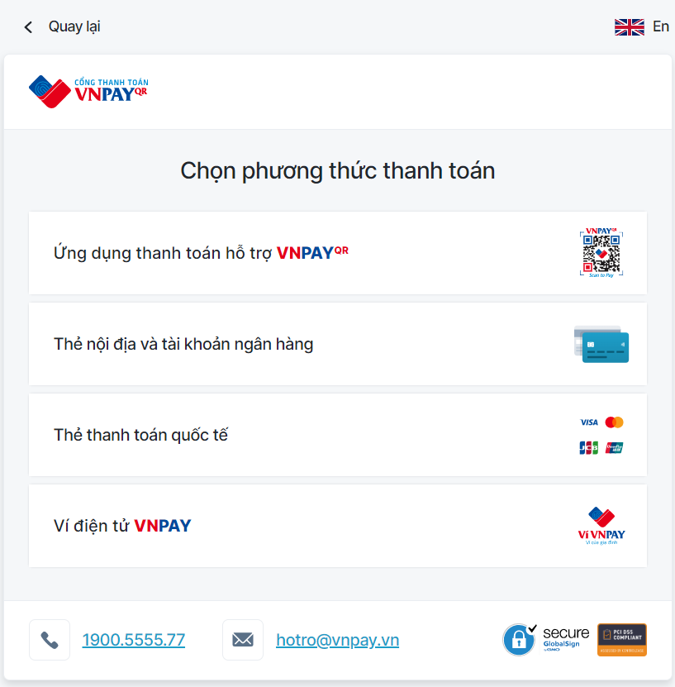 |  | 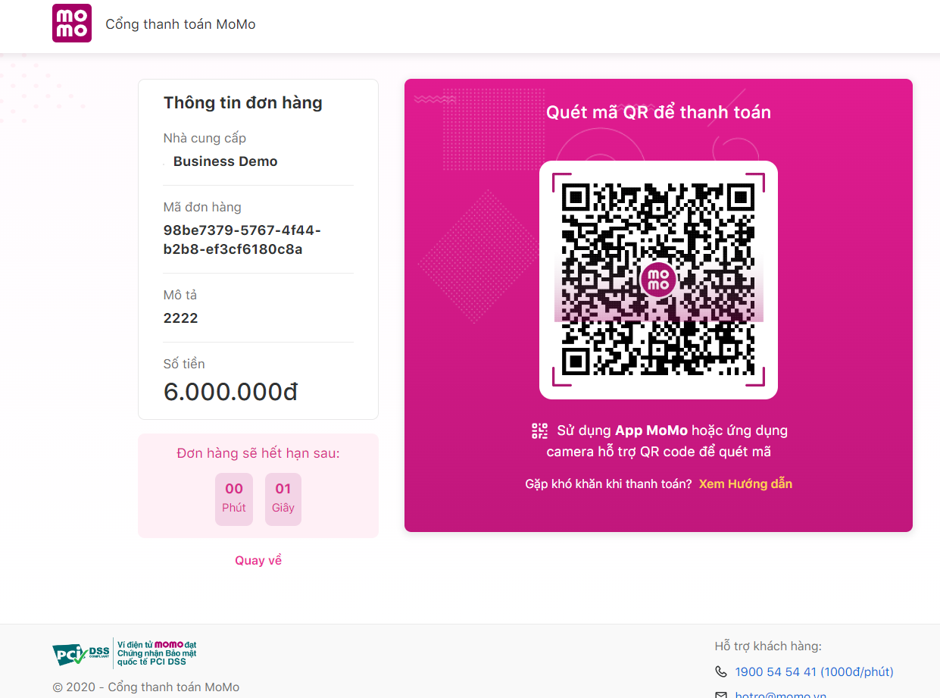

ID | Tiêu đề | Hành động | Kết quả mong đợi | Kết quả thực tế | Lần 1 |  |  | Lần 2
 |  |  |  |  | Trạng thái | Test Date | Tester | Trạng thái | Test Date | Tester
Check GUI - Thanh toán VNPAY
GUI_01 | [Ứng dụng thanh toán hỗ trợ VNPAY]Button |  | - Status = enable | - Status = enable | Passed | 18-03-2023 | Hưởng | Passed | 22-03-2023 | Hưởng
GUI_02 | [Thẻ nội địa và tài khoản ngân hàng] Button |  | - Status = enable | - Status = enable | Passed | 18-03-2023 | Hưởng | Passed | 22-03-2023 | Hưởng
GUI_03 | [Thẻ thanh toán quốc tế] Button |  | - Status = enable | - Status = enable | Passed | 18-03-2023 | Hưởng | Passed | 22-03-2023 | Hưởng
GUI_04 | [Ví điện tử VNPAY] Button |  | - Status = enable | - Status = enable | Passed | 18-03-2023 | Hưởng | Passed | 22-03-2023 | Hưởng
GUI_05 | [1900.5555.77] Button |  | - Status = enable | - Status = enable | Passed | 18-03-2023 | Hưởng | Passed | 22-03-2023 | Hưởng
GUI_06 | [hotro@vnpay.vn] Button |  | - Status = enable | - Status = enable | Passed | 18-03-2023 | Hưởng | Passed | 22-03-2023 | Hưởng
GUI_07 | [Quay lại] Button |  | - Status = enable | - Status = enable | Passed | 18-03-2023 | Hưởng | Passed | 22-03-2023 | Hưởng
Check Gui - Thanh toán Momo
GUI_01 | [Nhà cung cấp] TextBox |  | - Status = enable | - Status = enable | Passed | 18-03-2023 | Hưởng | Passed | 22-03-2023 | Hưởng
GUI_02 | [Mã đơn hàng] TextBox |  | - Status = enable | - Status = enable | Passed | 18-03-2023 | Hưởng | Passed | 22-03-2023 | Hưởng
GUI_03 | [Mô tả] TextBox |  | - Status = enable | - Status = enable | Passed | 18-03-2023 | Hưởng | Passed | 22-03-2023 | Hưởng
GUI_04 | [Số tiền] TextBox |  | - Status = enable | - Status = enable | Passed | 18-03-2023 | Hưởng | Passed | 22-03-2023 | Hưởng
GUI_05 | [Đơn hàng sẽ hết hạn sau:] TimeBox |  | - Status = enable | - Status = enable | Passed | 18-03-2023 | Hưởng | Passed | 22-03-2023 | Hưởng
GUI_06 | [Xem hướng dẫn] Button |  | - Status = enable | - Status = enable | Passed | 18-03-2023 | Hưởng | Passed | 22-03-2023 | Hưởng
GUI_07 | [Quay về] Button |  | - Status = enable | - Status = enable | Passed | 18-03-2023 | Hưởng | Passed | 22-03-2023 | Hưởng
GUI_08 | [1900545441 (1000đ/phút) ] Button |  | - Status = enable | - Status = enable | Passed | 18-03-2023 | Hưởng | Passed | 22-03-2023 | Hưởng
GUI_09 | [hotro@momo.vn] Button |  | - Status = enable | - Status = enable | Passed | 18-03-2023 | Hưởng | Passed | 22-03-2023 | Hưởng
Check FUNCTION - Thanh toán
FUNC_01 | Xác thực rằng mục "Thanh toán Momo" có trong website | 1. Khởi động Web 2. Chọn phòng 3. Chọn Pay with MOMO 4. Chọn Booking | Giao diện thanh toán MOMO hiển thị đúng như bản thiết kế | Giao diện thanh toán MOMO hiển thị đúng như bản thiết kế | Passed | 18-03-2023 | Hưởng | Passed | 22-03-2023 | Hưởng
FUNC_02 | Xác thực rằng mục "Thanh toán VNPAY" có trong website | 1. Khởi động Web 2. Chọn phòng 3. Chọn VNPay 4. Chọn Booking | Giao diện thanh toán VNPAY hiển thị đúng như bản thiết kế | Giao diện thanh toán VNPAY hiển thị đúng như bản thiết kế | Passed | 18-03-2023 | Hưởng | Passed | 22-03-2023 | Hưởng
FUNC_03 | Thanh toán thành công trong trường hợp nhập đúng và đủ các thủ tục có trên giao diện MOMO | 1. Nhập đúng và đủ các thủ tục có trên giao diện 2. Chọn Thanh toán | 2. Hiển thị thông báo - "Successful" - Button "Back to Home" và "Download Invoice" | 2. Hiển thị thông báo - "Successful" - Button "Back to Home" và "Download Invoice" | Passed | 18-03-2023 | Hưởng | Passed | 22-03-2023 | Hưởng
FUNC_04 | Thanh toán thành công trong trường hợp nhập đúng và đủ các thủ tục có trên giao diện VNPAY | 1. Nhập đúng và đủ các thủ tục có trên giao diện 2. Chọn Thanh toán | 2. Hiển thị thông báo - "Successful" - Button "Back to Home" và "Download Invoice" | 2. Hiển thị thông báo - "Successful" - Button "Back to Home" và "Download Invoice" | Passed | 18-03-2023 | Hưởng | Passed | 22-03-2023 | Hưởng
FUNC_05 | Làm thiếu các thủ tục thanh toán có trên giao diện | 1. Nhập thiếu không đúng các thủ tục có trên giao diện 2. Chọn Thanh toán | 2. Hiển thị thông báo - "Transaction denied by user. Your payment is denied!" - Button "Back to Home" và "Download Invoice" | 2. Hiển thị thông báo - "Successful" - Button "Back to Home" và "Download Invoice" | Failed | 18-03-2023 | Hưởng | Passed | 22-03-2023 | Hưởng
FUNC_06 | Chọn vào Button Xem hướng dẫn | Chọn Button Xem hướng dẫn | Hiển thị thông báo - " Hướng dẫn quét mã " - " Button Đóng " | Hiển thị thông báo - " Hướng dẫn quét mã " - " Button Đóng " | Passed | 18-03-2023 | Hưởng | Passed | 22-03-2023 | Hưởng
FUNC_07 | Chọn vào Button Quay về | Chọn Button Quay về | Hiển thị thông báo - "Hủy giao dịch thanh toán" - "Bạn chắc chắn muốn hủy gioa dịch thanh toán với Business Demo?" - Button "ĐÓNG" và "HỦY GIAO DỊCH" | Hiển thị thông báo - "Hủy giao dịch thanh toán" - "Bạn chắc chắn muốn hủy gioa dịch thanh toán với Business Demo?" - Button "ĐÓNG" và "HỦY GIAO DỊCH" | Passed | 18-03-2023 | Hưởng | Passed | 22-03-2023 | Hưởng
FUNC_08 | Chọn vào Buuton Quay lại | Chọn Button Quay lại | Hiển thị thông báo - "Hủy thanh toán" - "Qúy khách có chắc chắn muốn hủy thanh toán giao dịch này?" - Button "Đóng" và "Xác nhận hủy" | Hiển thị thông báo - "Hủy thanh toán" - "Qúy khách có chắc chắn muốn hủy thanh toán giao dịch này?" - Button "Đóng" và "Xác nhận hủy" | Passed | 18-03-2023 | Hưởng | Passed | 22-03-2023 | Hưởng

Quản lý đặt phòng
Tên dự án | XÂY DỰNG WEBSITE QUẢN LÝ VÀ ĐẶT PHÒNG KHÁCH SẠN SỬ DỤNG CÔNG NGHỆ ANGULARJS KẾT HỢP VỚI WEB API TRONG ASP.NET CORE
Module Code | Màn hình Trang Quản lý đặt phòng
Test Requirement | Kiểm tra GUI và FUNC có trong màn hình Quản lý đặt phòng
Tester | Mai Quốc Hưởng
Number of test case | Passed | Failed | Untested | N/A
17 | 16 | 1 | 0 | 0

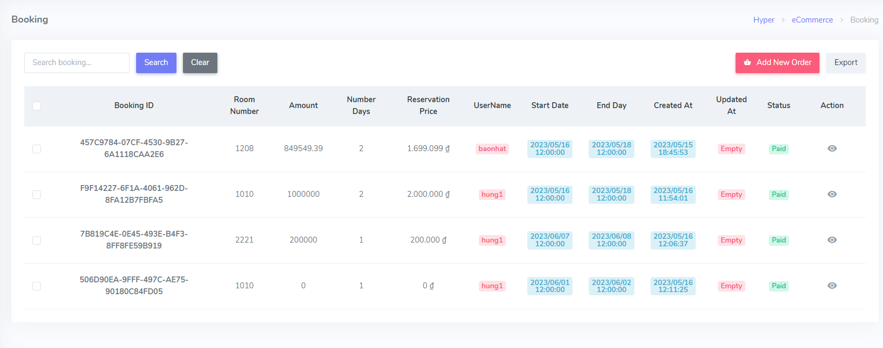

ID | Tiêu đề | Hành động | Kết quả mong đợi | Kết quả thực tế | Lần 1 |  |  | Lần 2
 |  |  |  |  | Trạng thái | Test Date | Tester | Trạng thái | Test Date | Tester
Check GUI - Quản lý đặt phòng
GUI_01 | [ID, Room Number, Room Price, Number Days, Reservation Price, UserName, Start Date, End Day, Created At, Updated At, Status, Action (Button Xem)] Gridview |  | - Status = enable | - Status = enable | Passed | 20-03-2023 | Hưởng | Passed | 24-03-2023 | Hưởng
GUI_02 | [Search booking] Search Bar |  | - Status = enable | - Status = enable | Passed | 20-03-2023 | Hưởng | Passed | 24-03-2023 | Hưởng
GUI_03 | [Search] Button |  | - Status = enable | - Status = enable | Passed | 20-03-2023 | Hưởng | Passed | 24-03-2023 | Hưởng
GUI_04 | [Add New Oder] |  | - Status = enable | - Status = enable | Passed | 20-03-2023 | Hưởng | Passed | 24-03-2023 | Hưởng
GUI_05 | [Export] Button |  | - Status = enable | - Status = enable | Passed | 20-03-2023 | Hưởng | Passed | 24-03-2023 | Hưởng
GUI_06 | [Xem] Button |  | - Status = enable | - Status = enable | Passed | 20-03-2023 | Hưởng | Passed | 24-03-2023 | Hưởng
GUI_07 | [Clear] Button |  | - Status = enable | - Status = enable | Passed | 20-03-2023 | Hưởng | Passed | 24-03-2023 | Hưởng
Check FUNCTION - Quản lý đặt phòng
FUNC_01 | Xác thực rằng mục "Quản lý đặt phòng" có trong website | 1. Khởi động Web 2. Chọn Room | Giao diện hiển thị đúng như bản thiết kế | Giao diện hiển thị đúng như bản thiết kế | Passed | 20-03-2023 | Hưởng | Passed | 24-03-2023 | Hưởng
FUNC_02 | Click button Add New Oder | Click chuột vào button Add New Oder | Chuyển đến giao diện đặt phòng trực tiếp | Chuyển đến giao diện đặt phòng trực tiếp | Passed | 20-03-2023 | Hưởng | Passed | 24-03-2023 | Hưởng
FUNC_03 | Click button Export | Click chuột vào button Export | Hiển thị download với định dạng Excel | Không hiển thị | Failed | 20-03-2023 | Hưởng | Passed | 24-03-2023 | Hưởng
FUNC_04 | Click button Clear | Click vào button Clear | Xóa từ khóa vừa nhập ở ô Search | Xóa từ khóa vừa nhập ở ô Search | Passed | 20-03-2023 | Hưởng | Passed | 24-03-2023 | Hưởng
FUNC_05 | Click button Xem | Click chuột vào button Xem | Hiển thị chi tiết đặt phòng | Hiển thị chi tiết đặt phòng | Passed | 20-03-2023 | Hưởng | Passed | 24-03-2023 | Hưởng
Check Search Bar
FUNC_06 | Để trống search bar | Click chuột vào ô search bar | Hiển thị tất cả bản ghi có trong hệ thống | Hiển thị tất cả bản ghi có trong hệ thống | Passed | 20-03-2023 | Hưởng | Passed | 24-03-2023 | Hưởng
FUNC_07 | Nhập từ khóa tìm kiếm chỉ toàn chữ thường | 1. Click chuột vào ô search bar 2. Nhập từ khóa tìm kiếm chỉ toàn chữ thường 3. Chọn Button Search | 3.Hiển thị danh sách tìm kiếm có chứa từ khóa tìm kiếm ở gridview | 3.Hiển thị danh sách tìm kiếm có chứa từ khóa tìm kiếm ở gridview | Passed | 20-03-2023 | Hưởng | Passed | 24-03-2023 | Hưởng
FUNC_08 | Nhập từ khóa tìm kiếm chỉ toàn chữ hoa | 1. Click chuột vào ô search bar 2. Nhập từ khóa tìm kiếm chỉ toàn chữ hoa 3. Chọn Button Search | 3.Hiển thị danh sách tìm kiếm có chứa từ khóa tìm kiếm ở gridview | 3.Hiển thị danh sách tìm kiếm có chứa từ khóa tìm kiếm ở gridview | Passed | 20-03-2023 | Hưởng | Passed | 24-03-2023 | Hưởng
FUNC_09 | Nhập từ khóa tìm kiếm chứa cả chữ thường và chữ hoa | 1. Click chuột vào ô search bar 2. Nhập từ khóa tìm kiếm chỉ toàn chữ thường và chữ hoa 3. Chọn Button Search | 3.Hiển thị danh sách tìm kiếm có chứa từ khóa tìm kiếm ở gridview | 3.Hiển thị danh sách tìm kiếm có chứa từ khóa tìm kiếm ở gridview | Passed | 20-03-2023 | Hưởng | Passed | 24-03-2023 | Hưởng
FUNC_10 | Nhập từ khóa tìm kiếm có chưa số | 1. Click chuột vào ô search bar 2. Nhập từ khóa tìm kiếm chỉ toàn chữ thường 3. Chọn Button Search | 3.Hiển thị danh sách tìm kiếm có chứa từ khóa tìm kiếm ở gridview | 3.Hiển thị danh sách tìm kiếm có chứa từ khóa tìm kiếm ở gridview | Passed | 20-03-2023 | Hưởng | Passed | 24-03-2023 | Hưởng

Quản lý dịch vụ
Tên dự án | XÂY DỰNG WEBSITE QUẢN LÝ VÀ ĐẶT PHÒNG KHÁCH SẠN SỬ DỤNG CÔNG NGHỆ ANGULARJS KẾT HỢP VỚI WEB API TRONG ASP.NET CORE
Module Code | Màn hình Trang Quản lý dịch vụ
Test Requirement | Kiểm tra GUI và FUNC có trong màn hình Trang Quản lý dịch vụ
Tester | Mai Quốc Hưởng
Number of test case | Passed | Failed | Untested | N/A
32 | 30 | 2 | 0 | 0

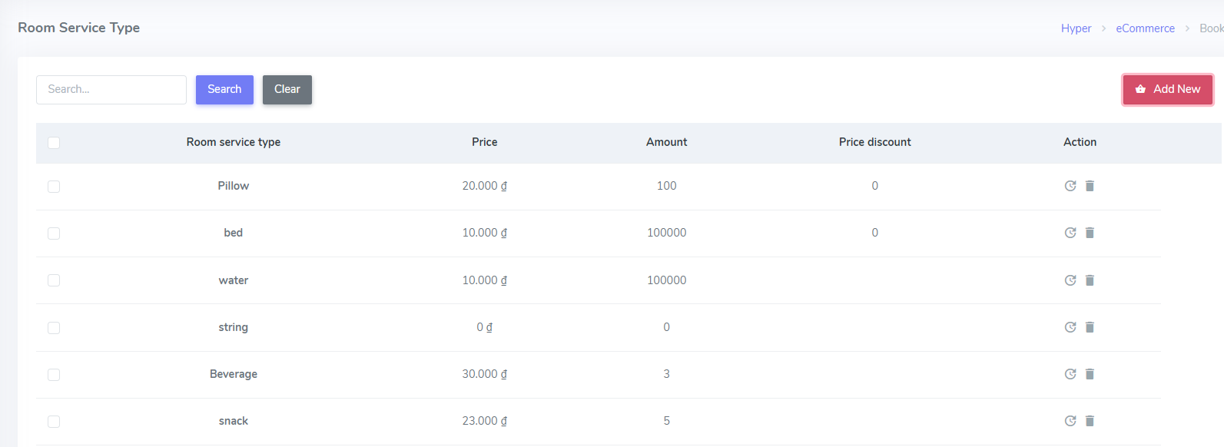 |  |  |  | 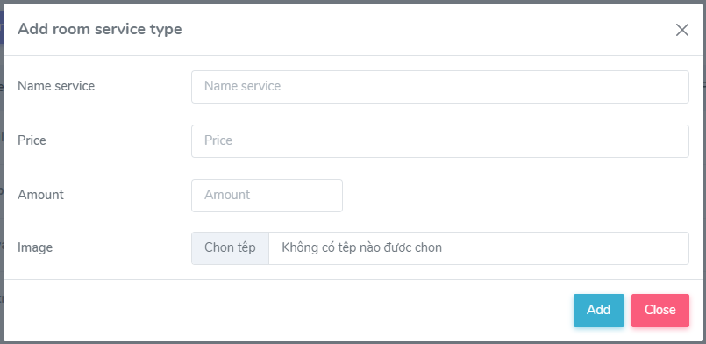

ID | Tiêu đề | Hành động | Kết quả mong đợi | Kết quả thực tế | Lần 1 |  |  | Lần 2
 |  |  |  |  | Trạng thái | Test Date | Tester | Trạng thái | Test Date | Tester
Check GUI - Quản lý dịch vụ
GUI_01 | [Room service type, Price, Amount, Price discount, Action (Button Sửa, Button Xóa) ] Gridview |  | - Status = enable | - Status = enable | Passed | 20-03-2023 | Hưởng | Passed | 25-03-2023 | Hưởng
GUI_02 | [Add New] Button |  | - Status = enable | - Status = enable | Passed | 20-03-2023 | Hưởng | Passed | 25-03-2023 | Hưởng
GUI_03 | [Name service] TextBox |  | - Status = enable | - Status = enable | Passed | 20-03-2023 | Hưởng | Passed | 25-03-2023 | Hưởng
GUI_04 | [Price] TextBox |  | - Status = enable | - Status = enable | Passed | 20-03-2023 | Hưởng | Passed | 25-03-2023 | Hưởng
GUI_05 | [Amount] TextBox |  | - Status = enable | - Status = enable | Passed | 20-03-2023 | Hưởng | Passed | 25-03-2023 | Hưởng
GUI_06 | [Image] Button |  | - Status = enable | - Status = enable | Passed | 20-03-2023 | Hưởng | Passed | 25-03-2023 | Hưởng
GUI_07 | [Add] Button |  | - Status = enable | - Status = enable | Passed | 20-03-2023 | Hưởng | Passed | 25-03-2023 | Hưởng
GUI_08 | [Close] Button |  | - Status = enable | - Status = enable | Passed | 20-03-2023 | Hưởng | Passed | 25-03-2023 | Hưởng
GUI_09 | [Update] Button |  | - Status = enable | - Status = enable | Passed | 20-03-2023 | Hưởng | Passed | 25-03-2023 | Hưởng
GUI_10 | [Search booking] Search Bar |  | - Status = enable | - Status = enable | Passed | 20-03-2023 | Hưởng | Passed | 25-03-2023 | Hưởng
GUI_11 | [Search] Button |  | - Status = enable | - Status = enable | Passed | 20-03-2023 | Hưởng | Passed | 25-03-2023 | Hưởng
GUI_12 | [Clear] Button |  | - Status = enable | - Status = enable | Passed | 20-03-2023 | Hưởng | Passed | 25-03-2023 | Hưởng
Check FUNCTION - Quản lý dịch vụ
FUNC_01 | Xác thực rằng mục "Quản lý dịch vụ" có trong website | 1. Khởi động Web 2. Chọn Managament 3. Chọn Room Service | Giao diện hiển thị đúng như bản thiết kế | Giao diện hiển thị đúng như bản thiết kế | Passed | 20-03-2023 | Hưởng | Passed | 25-03-2023 | Hưởng
Check FUNCTION- Quản lý dịch vụ - Add Service
FUNC_02 | Xác thực rằng mục "Add New" có trong website | 1. Chọn Managament 2. Chọn Room Service 3. Chọn Add New | 3 .Hiển thị đúng như bản thiết kế | 4 .Hiển thị đúng như bản thiết kế | Passed | 20-03-2023 | Hưởng | Passed | 25-03-2023 | Hưởng
FUNC_03 | Thêm phòng thành công trong trường hợp nhập đúng và đủ các trường trên giao diện | 1. Nhập dữ liệu đúng và đầy đủ vào tất cả các trường có trên giao diện 2. Chọn Button Add | 2. Hiển thị thông báo "Service created successfully! " | 2. Hiển thị thông báo "Service created successfully! " | Passed | 20-03-2023 | Hưởng | Passed | 25-03-2023 | Hưởng
FUNC_04 | Thêm mới phòng thành công trong trường hợp nhập đúng và đủ chỉ các trường bắt buộc trên giao diện | 1. Nhập dữ liệu đúng và đầy đủ vào tất cả các trường có trên giao diện. Các trường không bắt buộc để trống. 2. Click button Add | 2. Hiển thị thông báo "Service created successfully! " | 2. Hiển thị thông báo "Service created successfully! " | Passed | 20-03-2023 | Hưởng | Passed | 25-03-2023 | Hưởng
FUNC_05 | Để trống tất cả các trường | 1.Để trống tất cả các trường 2. Chọn button Add | 2. Hiển thị thông báo "….is required " cho các trường bắt buộc | 2. Hiển thị thông báo "….is required " cho các trường bắt buộc | Passed | 20-03-2023 | Hưởng | Passed | 25-03-2023 | Hưởng
FUNC_06 | Để trống trường Name service | 1.Để trống trường Room service type 2. Nhập đúng và đủ các trường còn lại 3. Chọn button Add | 3. Hiển thị thông báo "Room Service type is required " | 3. Hiển thị thông báo "Room Service type is required " | Passed | 20-03-2023 | Hưởng | Passed | 25-03-2023 | Hưởng
FUNC_07 | Để trống trường Price | 1.Để trống trường Price 2. Nhập đúng và đủ các trường còn lại 3. Chọn button Add | 3. Hiển thị thông báo "Price is required " | 3. Hiển thị thông báo "Price is required " | Passed | 20-03-2023 | Hưởng | Passed | 25-03-2023 | Hưởng
FUNC_08 | Để trống trường Amount | 1.Để trống trường Amount 2.Nhập đúng và đủ các trường còn lại 3.Chọn button Add | 3. Hiển thị thông báo "Amount is required " | 3. Hiển thị thông báo "Amount is required " | Passed | 20-03-2023 | Hưởng | Passed | 25-03-2023 | Hưởng
Check FUNCTION- Quản lý dịch vụ - Update Service
FUNC_9 | Xác thực rằng mục "Update Room" có trong website | 1. Chọn Managament 2. Chọn Room Service 3. Chọn Update Service | 3 .Hiển thị đúng như bản thiết kế | 4 .Hiển thị đúng như bản thiết kế | Passed | 20-03-2023 | Hưởng | Passed | 25-03-2023 | Hưởng
FUNC_10 | Sửa phòng thành công trong trường hợp nhập đúng và đủ các trường trên giao diện | 1. Nhập dữ liệu đúng và đầy đủ vào tất cả các trường có trên giao diện 2. Chọn Button Update | 2. Hiển thị thông báo " Updated successfully" | 2. Hiển thị thông báo " Updated successfully" | Passed | 20-03-2023 | Hưởng | Passed | 25-03-2023 | Hưởng
FUNC_11 | Sửa phòng thành công trong trường hợp nhập đúng và đủ chỉ các trường bắt buộc trên giao diện | 1. Nhập dữ liệu đúng và đầy đủ vào tất cả các trường có trên giao diện. Các trường không bắt buộc để trống. 2. Click button Update | 2. Hiển thị thông báo " Updated successfully" | 2. Hiển thị thông báo " Updated successfully" | Passed | 20-03-2023 | Hưởng | Passed | 25-03-2023 | Hưởng
FUNC_12 | Để trống tất cả các trường | 1.Xóa tất cả các trường cũ 2.Để trống tất cả các trường 3.Chọn button Update | 2. Hiển thị thông báo ".......is required " cho tất cả các trường bắt buộc nhập | 2. Hiển thị thông báo ".......is required " cho tất cả các trường bắt buộc nhập | Passed | 20-03-2023 | Hưởng | Passed | 25-03-2023 | Hưởng
FUNC_13 | Để trống trường Name service | 1. Xóa trường Name service 2. Để trống trường Room service type 3. Nhập đúng và đủ các trường còn lại 4. Chọn button Update | 4. Hiển thị thông báo "Room Service type is required " | 4. Hiển thị thông báo "Room Service type is required " | Passed | 20-03-2023 | Hưởng | Passed | 25-03-2023 | Hưởng
FUNC_14 | Để trống trường Price | 1. Xóa trường Price cũ 2. Để trống trường Price 3. Nhập đúng và đủ các trường còn lại 4. Chọn button Update | 4. Hiển thị thông báo "Price is required " | 4. Không hiển thị thông báo | Failed | 20-03-2023 | Hưởng | Passed | 25-03-2023 | Hưởng
FUNC_15 | Để trống trường Amount | 1.Xóa trường Amount cũ 2.Để trống trường Amount 3.Nhập đúng và đủ các trường còn lại 4.Chọn button Update | 4. Hiển thị thông báo "Amount is required " | 4. Không hiển thị thông báo | Failed | 20-03-2023 | Hưởng | Passed | 25-03-2023 | Hưởng
Check Search Bar
FUNC_16 | Để trống search bar | Click chuột vào ô search bar | Hiển thị tất cả bản ghi có trong hệ thống | Hiển thị tất cả bản ghi có trong hệ thống | Passed | 20-03-2023 | Hưởng | Passed | 25-03-2023 | Hưởng
FUNC_17 | Nhập từ khóa tìm kiếm chỉ toàn chữ thường | 1. Click chuột vào ô search bar 2. Nhập từ khóa tìm kiếm chỉ toàn chữ thường 3. Chọn Button Search | 3.Hiển thị danh sách tìm kiếm có chứa từ khóa tìm kiếm ở gridview | 3.Hiển thị danh sách tìm kiếm có chứa từ khóa tìm kiếm ở gridview | Passed | 20-03-2023 | Hưởng | Passed | 25-03-2023 | Hưởng
FUNC_18 | Nhập từ khóa tìm kiếm chỉ toàn chữ hoa | 1. Click chuột vào ô search bar 2. Nhập từ khóa tìm kiếm chỉ toàn chữ hoa 3. Chọn Button Search | 3.Hiển thị danh sách tìm kiếm có chứa từ khóa tìm kiếm ở gridview | 3.Hiển thị danh sách tìm kiếm có chứa từ khóa tìm kiếm ở gridview | Passed | 20-03-2023 | Hưởng | Passed | 25-03-2023 | Hưởng
FUNC_19 | Nhập từ khóa tìm kiếm chứa cả chữ thường và chữ hoa | 1. Click chuột vào ô search bar 2. Nhập từ khóa tìm kiếm chỉ toàn chữ thường và chữ hoa 3. Chọn Button Search | 3.Hiển thị danh sách tìm kiếm có chứa từ khóa tìm kiếm ở gridview | 3.Hiển thị danh sách tìm kiếm có chứa từ khóa tìm kiếm ở gridview | Passed | 20-03-2023 | Hưởng | Passed | 25-03-2023 | Hưởng
FUNC_20 | Nhập từ khóa tìm kiếm có chưa số | 1. Click chuột vào ô search bar 2. Nhập từ khóa tìm kiếm chỉ toàn chữ thường 3. Chọn Button Search | 3.Hiển thị danh sách tìm kiếm có chứa từ khóa tìm kiếm ở gridview | 3.Hiển thị danh sách tìm kiếm có chứa từ khóa tìm kiếm ở gridview | Passed | 20-03-2023 | Hưởng | Passed | 25-03-2023 | Hưởng

Quản lý dịch vụ đính kèm
Tên dự án | XÂY DỰNG WEBSITE QUẢN LÝ VÀ ĐẶT PHÒNG KHÁCH SẠN SỬ DỤNG CÔNG NGHỆ ANGULARJS KẾT HỢP VỚI WEB API TRONG ASP.NET CORE
Module Code | Màn hình Quản lý dịch vụ
Test Requirement | Kiểm tra GUI và FUNC có trong màn hình Quản lý dịch vụ
Tester | Mai Quốc Hưởng
Number of test case | Passed | Failed | Untested | N/A
11 | 10 | 1 | 0 | 0

 |  |  |  |  | 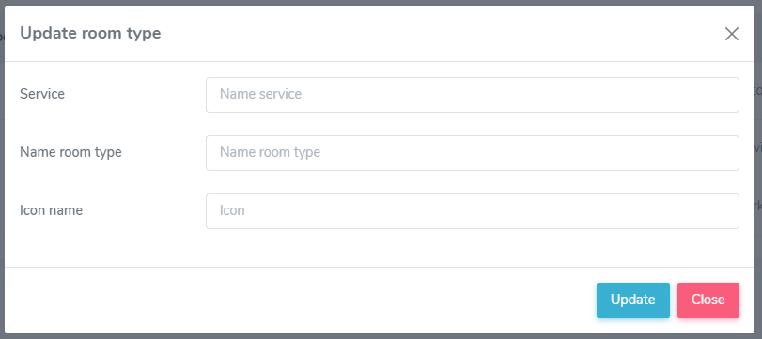

ID | Tiêu đề | Hành động | Kết quả mong đợi | Kết quả thực tế | Lần 1 |  |  | Lần 2
 |  |  |  |  | Trạng thái | Test Date | Tester | Trạng thái | Test Date | Tester
Check GUI - Quản lý dịch vụ đính kèm
GUI_01 | [Room service types, Name, Icon, Action (Button Sửa, Button Xóa) ] Gridview |  | - Status = enable | - Status = enable | Passed | 17-03-2023 | Hưởng | Passed | 21-03-2023 | Hưởng
GUI_02 | [Close] Button |  | - Status = enable | - Status = enable | Passed | 17-03-2023 | Hưởng | Passed | 21-03-2023 | Hưởng
GUI_03 | [Update] Button |  | - Status = enable | - Status = enable | Passed | 17-03-2023 | Hưởng | Passed | 21-03-2023 | Hưởng
Check FUNCTION - Quản lý dịch vụ đính kèm
FUNC_01 | Xác thực rằng mục "Quản lý dịch vụ đính kèm" có trong website | 1. Khởi động Web 2. Chọn Managament 3. Chọn Attached Service | 3 .Hiển thị đúng như bản thiết kế | 3 .Hiển thị đúng như bản thiết kế | Passed | 17-03-2023 | Hưởng | Passed | 21-03-2023 | Hưởng
FUNC_02 | Xác thực rằng mục "Update Attached Service" có trong website | 1. Chọn Managament 2. Chọn Room Service 3. Chọn Update Attached Service | 3 .Hiển thị đúng như bản thiết kế | 3 .Hiển thị đúng như bản thiết kế | Passed | 17-03-2023 | Hưởng | Passed | 21-03-2023 | Hưởng
FUNC_03 | Chỉnh sửa dịch vụ đính kèm thành công trong trường hợp nhập đúng và đủ các trường trên giao diện | 1. Nhập dữ liệu đúng và đầy đủ vào tất cả các trường có trên giao diện 2. Chọn Button Update | 2. Hiển thị thông báo "Update successfully! " | 2. Hiển thị thông báo "Update successfully! " | Passed | 17-03-2023 | Hưởng | Passed | 21-03-2023 | Hưởng
FUNC_04 | Chỉnh sửa dịch vụ đính kèm phòng thành công trong trường hợp nhập đúng và đủ chỉ các trường bắt buộc trên giao diện | 1. Nhập dữ liệu đúng và đầy đủ vào tất cả các trường có trên giao diện. Các trường không bắt buộc để trống. 2. Click button Update | 2. Hiển thị thông báo "Update successfully! " | 2. Hiển thị thông báo "Update successfully! " | Passed | 17-03-2023 | Hưởng | Passed | 21-03-2023 | Hưởng
FUNC_05 | Để trống tất cả các trường | 1.Xóa tất cả các trường cũ 2.Để trống tất cả các trường 3.Chọn button Update | 2. Hiển thị thông báo ".......is required " cho tất cả các trường bắt buộc nhập | 2. Hiển thị thông báo ".......is required " cho tất cả các trường bắt buộc nhập | Passed | 17-03-2023 | Hưởng | Passed | 21-03-2023 | Hưởng
FUNC_06 | Để trống trường Service | 1. Xóa trường Service 2. Để trống trường Service 3. Nhập đúng và đủ các trường còn lại 4. Chọn button Update | 4. Hiển thị thông báo "Service is required " | 4. Hiển thị thông báo "Service is required " | Passed | 17-03-2023 | Hưởng | Passed | 21-03-2023 | Hưởng
FUNC_07 | Để trống trường Name room type | 1. Xóa trường Name room type cũ 2. Để trống trường Name room type 3. Nhập đúng và đủ các trường còn lại 4. Chọn button Update | 4. Hiển thị thông báo "Name room type is required " | 4. Không hiển thị thông báo | Failed | 17-03-2023 | Hưởng | Passed | 21-03-2023 | Hưởng
FUNC_08 | Để trống trường Icon name | 1.Xóa trường Icont cũ 2.Để trống trường Icon 3.Nhập đúng và đủ các trường còn lại 4.Chọn button Update | 4. Hiển thị thông báo "Icon name is required " | 4. Hiển thị thông báo "Icon name is required " | Passed | 17-03-2023 | Hưởng | Passed | 21-03-2023 | Hưởng

Quản lý phòng
Tên dự án | XÂY DỰNG WEBSITE QUẢN LÝ VÀ ĐẶT PHÒNG KHÁCH SẠN SỬ DỤNG CÔNG NGHỆ ANGULARJS KẾT HỢP VỚI WEB API TRONG ASP.NET CORE
Module Code | Màn hình Trang Quản lý phòng
Test Requirement | Kiểm tra GUI và FUNC có trong màn hình Quản lý phòng
Tester | Mai Quốc Hưởng
Number of test case | Passed | Failed | Untested | N/A
44 | 37 | 7 | 0 | 0

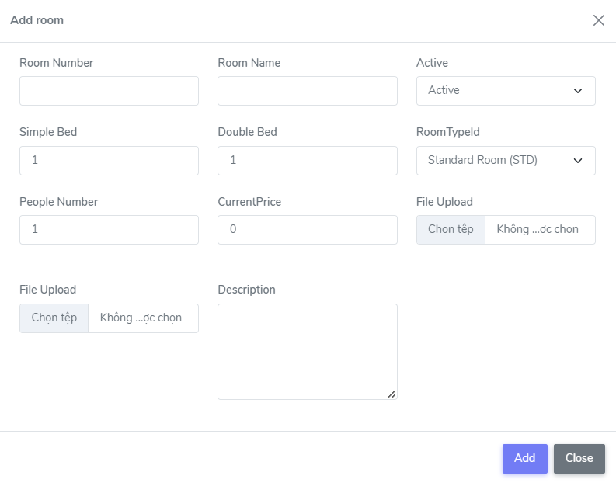 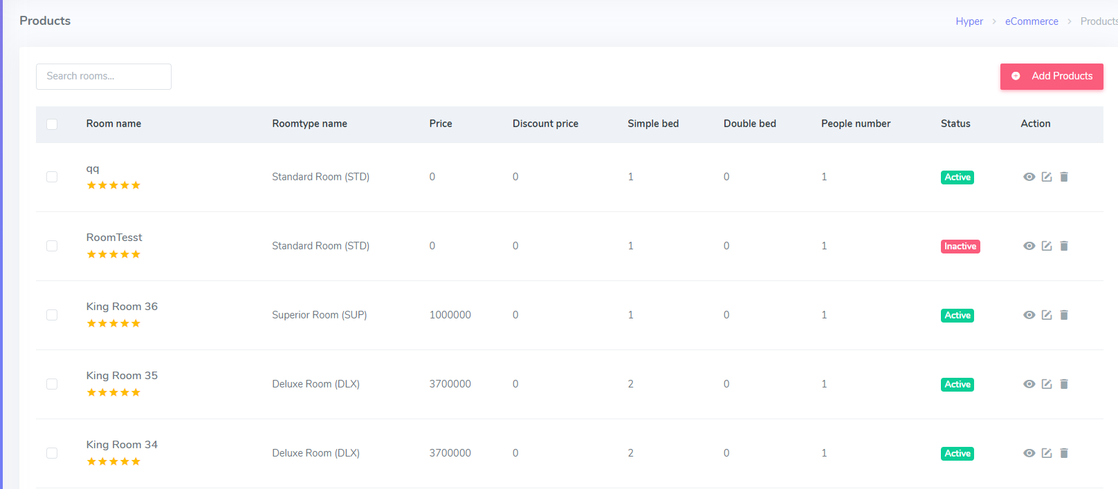 |  | 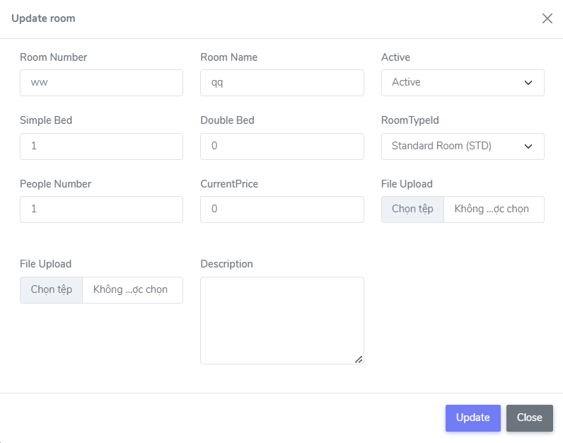

ID | Tiêu đề | Hành động | Kết quả mong đợi | Kết quả thực tế | Lần 1 |  |  | Lần 2
 |  |  |  |  | Trạng thái | Test Date | Tester | Trạng thái | Test Date | Tester
Check GUI - Quản lý phòng
GUI_01 | [Room name, Roomtype name, Price, Discount price, Simple bed, Double bed, People number, Status, Action ] GridView |  | - Status = enable | - Status = enable | Passed | 19-03-2023 | Hưởng | Passed | 25-03-2023 | Hưởng
GUI_02 | [Add Room] Button |  | - Status = enable | - Status = enable | Passed | 19-03-2023 | Hưởng | Passed | 25-03-2023 | Hưởng
GUI_03 | [Room Number] TextBox |  | - Status = enable | - Status = enable | Passed | 19-03-2023 | Hưởng | Passed | 25-03-2023 | Hưởng
GUI_04 | [Room Name] TextBox |  | - Status = enable | - Status = enable | Passed | 19-03-2023 | Hưởng | Passed | 25-03-2023 | Hưởng
GUI_05 | [Status] Select |  | - Status = enable | - Status = enable | Passed | 19-03-2023 | Hưởng | Passed | 25-03-2023 | Hưởng
GUI_06 | [Simple Bed] TextBox |  | - Status = enable | - Status = enable | Passed | 19-03-2023 | Hưởng | Passed | 25-03-2023 | Hưởng
GUI_07 | [Double Bed] TextBox |  | - Status = enable | - Status = enable | Passed | 19-03-2023 | Hưởng | Passed | 25-03-2023 | Hưởng
GUI_08 | [RoomTypeld] Select |  | - Status = enable | - Status = enable | Passed | 19-03-2023 | Hưởng | Passed | 25-03-2023 | Hưởng
GUI_09 | [People Number] TextBox |  | - Status = enable | - Status = enable | Passed | 19-03-2023 | Hưởng | Passed | 25-03-2023 | Hưởng
GUI_10 | [CurrentPrice] TextBox |  | - Status = enable | - Status = enable | Passed | 19-03-2023 | Hưởng | Passed | 25-03-2023 | Hưởng
GUI_11 | [File Upload] Button |  | - Status = enable | - Status = enable | Passed | 19-03-2023 | Hưởng | Passed | 25-03-2023 | Hưởng
GUI_12 | [Description] Textarea |  | - Status = enable | - Status = enable | Passed | 19-03-2023 | Hưởng | Passed | 25-03-2023 | Hưởng
GUI_13 | [Search] Search bar |  | - Status = enable | - Status = enable | Passed | 19-03-2023 | Hưởng | Passed | 25-03-2023 | Hưởng
GUI_14 | [Update] Button |  | - Status = enable | - Status = enable | Passed | 19-03-2023 | Hưởng | Passed | 25-03-2023 | Hưởng
GUI_15 | [Add] Button |  | - Status = enable | - Status = enable | Passed | 19-03-2023 | Hưởng | Passed | 25-03-2023 | Hưởng
GUI_16 | [Close] Button |  | - Status = enable | - Status = enable | Passed | 19-03-2023 | Hưởng | Passed | 25-03-2023 | Hưởng
Check FUNCTION - Quản lý phòng
FUNC_01 | Xác thực rằng mục "Quản lý phòng" có trong website | 1. Khởi động Web 2. Chọn Room | Giao diện hiển thị đúng như bản thiết kế | Giao diện hiển thị đúng như bản thiết kế | Passed | 19-03-2023 | Hưởng | Passed | 25-03-2023 | Hưởng
Check FUNCTION- Quản lý phòng - Add Room
FUNC_02 | Xác thực rằng mục "Add Room" có trong website | 1. Khởi động Web 2. Chọn Room 3. Chọn Add New | 3 .Hiển thị đúng như bản thiết kế | 4 .Hiển thị đúng như bản thiết kế | Passed | 19-03-2023 | Hưởng | Passed | 25-03-2023 | Hưởng
FUNC_03 | Thêm phòng thành công trong trường hợp nhập đúng và đủ các trường trên giao diện | 1. Nhập dữ liệu đúng và đầy đủ vào tất cả các trường có trên giao diện 2. Chọn Button Add | 2. Hiển thị thông báo "Room created successfully! " | 2. Hiển thị thông báo "Room created successfully! " | Passed | 19-03-2023 | Hưởng | Passed | 25-03-2023 | Hưởng
FUNC_04 | Thêm mới phòng thành công trong trường hợp nhập đúng và đủ chỉ các trường bắt buộc trên giao diện | 1. Nhập dữ liệu đúng và đầy đủ vào tất cả các trường có trên giao diện. Các trường không bắt buộc để trống. 2. Click button Add | 2. Hiển thị thông báo "Room created successfully! " | 2. Hiển thị thông báo "Room created successfully! " | Passed | 19-03-2023 | Hưởng | Passed | 25-03-2023 | Hưởng
FUNC_05 | Để trống tất cả các trường | 1.Để trống tất cả các trường 2. Chọn button Add | 2. Hiển thị thông báo "….is required " cho các trường bắt buộc | 2. Hiển thị thông báo "….is required " cho các trường bắt buộc | Passed | 19-03-2023 | Hưởng | Passed | 25-03-2023 | Hưởng
FUNC_06 | Để trống trường Room Number | 1.Để trống trường Room Number 2. Nhập đúng và đủ các trường còn lại 3. Chọn button Add | 3. Hiển thị thông báo "RoomNumber is required " | 3. Hiển thị thông báo "RoomNumber is required " | Passed | 19-03-2023 | Hưởng | Passed | 25-03-2023 | Hưởng
FUNC_07 | Để trống trường Room Name | 1.Để trống trường Room Name 2. Nhập đúng và đủ các trường còn lại 3. Chọn button Add | 3. Hiển thị thông báo "Room name is required " | 3. Hiển thị thông báo "Room name is required " | Passed | 19-03-2023 | Hưởng | Passed | 25-03-2023 | Hưởng
FUNC_08 | Để trống trường Simple Bed | 1.Để trống trường Simple Bed 2.Nhập đúng và đủ các trường còn lại 3.Chọn button Add | 3. Hiển thị thông báo "NumberOfSimpleBed is required " | 3. Hiển thị thông báo "NumberOfSimpleBed is required " | Passed | 19-03-2023 | Hưởng | Passed | 25-03-2023 | Hưởng
FUNC_09 | Để trống trường Double Bed | 1.Để trống trường Double Bed 2.Nhập đúng và đủ các trường còn lại 3.Chọn button Add | 3. Hiển thị thông báo "NumberOfDoubleBed is required" | 3. Hiển thị thông báo "NumberOfDoubleBed is required" | Passed | 19-03-2023 | Hưởng | Passed | 25-03-2023 | Hưởng
FUNC_10 | Để trống trường People Number | 1.Để trống trường People Number 2.Nhập đúng và đủ các trường còn lại 3.Chọn button Add | 3. Hiển thị thông báo "PeopleNumber is required" | 3. Hiển thị thông báo "PeopleNumber is required" | Passed | 19-03-2023 | Hưởng | Passed | 25-03-2023 | Hưởng
FUNC_11 | Để trống trường CurrentPrice | 1.Để trống trường CurrentPrice 2.Nhập đúng và đủ các trường còn lại 3.Chọn button Add | 3. Hiển thị thông báo "CurrentPrice is required" | 3. Hiển thị thông báo "CurrentPrice is required" | Passed | 19-03-2023 | Hưởng | Passed | 25-03-2023 | Hưởng
FUNC_12 | Để trống trường Description | 1.Để trống trường CurrentPrice 2.Nhập đúng và đủ các trường còn lại 3.Chọn button Add | 3. Hiển thị thông báo "Description is required" | 3. Không hiển thị thông báo | Failed | 19-03-2023 | Hưởng | Passed | 25-03-2023 | Hưởng
Check FUNCTION- Quản lý phòng - Update Room
FUNC_13 | Xác thực rằng mục "Update Room" có trong website | 1. Khởi động Web 2. Chọn Room 3. Chọn Update New | 3 .Hiển thị đúng như bản thiết kế | 4 .Hiển thị đúng như bản thiết kế | Passed | 19-03-2023 | Hưởng | Passed | 25-03-2023 | Hưởng
FUNC_14 | Sửa phòng thành công trong trường hợp nhập đúng và đủ các trường trên giao diện | 1. Nhập dữ liệu đúng và đầy đủ vào tất cả các trường có trên giao diện 2. Chọn Button Update | 2. Hiển thị thông báo " Updated successfully" | 2. Hiển thị thông báo " Updated successfully" | Passed | 19-03-2023 | Hưởng | Passed | 25-03-2023 | Hưởng
FUNC_15 | Sửa phòng thành công trong trường hợp nhập đúng và đủ chỉ các trường bắt buộc trên giao diện | 1. Nhập dữ liệu đúng và đầy đủ vào tất cả các trường có trên giao diện. Các trường không bắt buộc để trống. 2. Click button Update | 2. Hiển thị thông báo " Updated successfully" | 2. Hiển thị thông báo " Updated successfully" | Passed | 19-03-2023 | Hưởng | Passed | 25-03-2023 | Hưởng
FUNC_16 | Để trống tất cả các trường | 1.Xóa tất cả các trường cũ 2.Để trống tất cả các trường 3.Chọn button Update | 2. Hiển thị thông báo ".......is required " cho tất cả các trường bắt buộc nhập | 2. Hiển thị thông báo ".......is required " cho tất cả các trường bắt buộc nhập | Passed | 19-03-2023 | Hưởng | Passed | 25-03-2023 | Hưởng
FUNC_17 | Để trống trường Room Number | 1. Xóa trường Number cũ 2. Để trống trường Room Number 3. Nhập đúng và đủ các trường còn lại 4. Chọn button Update | 4. Hiển thị thông báo "RoomNumber is required " | 4. Không hiển thị thông báo | Failed | 19-03-2023 | Hưởng | Passed | 25-03-2023 | Hưởng
FUNC_18 | Để trống trường Room Name | 1.Xóa trường Room Name cũ 2. Để trống trường Room Name 3. Nhập đúng và đủ các trường còn lại 4. Chọn button Update | 4. Hiển thị thông báo "Room name is required " | 4. Không hiển thị thông báo | Failed | 19-03-2023 | Hưởng | Passed | 25-03-2023 | Hưởng
FUNC_19 | Để trống trường Simple Bed | 1.Xóa trường Simple Bed cũ 2.Để trống trường Simple Bed 3.Nhập đúng và đủ các trường còn lại 4.Chọn button Update | 4. Hiển thị thông báo "NumberOfSimpleBed is required " | 4. Không hiển thị thông báo | Failed | 19-03-2023 | Hưởng | Passed | 25-03-2023 | Hưởng
FUNC_20 | Để trống trường Double Bed | 1.Xóa trường Double Bed 2.Để trống trường Double Bed 3.Nhập đúng và đủ các trường còn lại 4.Chọn button Update | 4. Hiển thị thông báo "NumberOfDoubleBed is required" | 4. Không hiển thị thông báo | Failed | 19-03-2023 | Hưởng | Passed | 25-03-2023 | Hưởng
FUNC_21 | Để trống trường People Number | 1.Xóa trường People Number cũ 2.Để trống trường People Number 3.Nhập đúng và đủ các trường còn lại 4.Chọn button Update | 4. Hiển thị thông báo "PeopleNumber is required" | 4. Không hiển thị thông báo | Failed | 19-03-2023 | Hưởng | Passed | 25-03-2023 | Hưởng
FUNC_22 | Để trống trường CurrentPrice | 1.Xóa trường CurrentPrice cũ 2.Để trống trường CurrentPrice 3.Nhập đúng và đủ các trường còn lại 4.Chọn button Update | 3. Hiển thị thông báo "CurrentPrice is required" | 4. Không hiển thị thông báo | Failed | 19-03-2023 | Hưởng | Passed | 25-03-2023 | Hưởng
FUNC_23 | Để trống trường Description | 1.Xóa trường Description cũ 2.Để trống trường CurrentPrice 3.Nhập đúng và đủ các trường còn lại 4.Chọn button Update | 4. Hiển thị thông báo "Description is required" | 4. Không hiển thị thông báo | Failed | 19-03-2023 | Hưởng | Passed | 25-03-2023 | Hưởng
Check Search Bar |  |  |  |  |  | 19-03-2023 |  |  | 25-03-2023
FUNC_24 | Để trống search bar | Click chuột vào ô search bar | Hiển thị tất cả bản ghi có trong hệ thống | Hiển thị tất cả bản ghi có trong hệ thống | Passed | 19-03-2023 | Hưởng | Passed | 25-03-2023 | Hưởng
FUNC_25 | Nhập từ khóa tìm kiếm chỉ toàn chữ thường | 1. Click chuột vào ô search bar 2. Nhập từ khóa tìm kiếm chỉ toàn chữ thường | 2.Hiển thị danh sách tìm kiếm có chứa từ khóa tìm kiếm ở gridview | 2.Hiển thị danh sách tìm kiếm có chứa từ khóa tìm kiếm ở gridview | Passed | 19-03-2023 | Hưởng | Passed | 25-03-2023 | Hưởng
FUNC_26 | Nhập từ khóa tìm kiếm chỉ toàn chữ hoa | 1. Click chuột vào ô search bar 2. Nhập từ khóa tìm kiếm chỉ toàn chữ hoa | 2.Hiển thị danh sách tìm kiếm có chứa từ khóa tìm kiếm ở gridview | 2.Hiển thị danh sách tìm kiếm có chứa từ khóa tìm kiếm ở gridview | Passed | 19-03-2023 | Hưởng | Passed | 25-03-2023 | Hưởng
FUNC_27 | Nhập từ khóa tìm kiếm chứa cả chữ thường và chữ hoa | 1. Click chuột vào ô search bar 2. Nhập từ khóa tìm kiếm chỉ toàn chữ thường và chữ hoa | 2.Hiển thị danh sách tìm kiếm có chứa từ khóa tìm kiếm ở gridview | 2.Hiển thị danh sách tìm kiếm có chứa từ khóa tìm kiếm ở gridview | Passed | 19-03-2023 | Hưởng | Passed | 25-03-2023 | Hưởng
FUNC_28 | Nhập từ khóa tìm kiếm có chứa số | 1. Click chuột vào ô search bar 2. Nhập từ khóa tìm kiếm chỉ toàn chữ thường | 2.Hiển thị danh sách tìm kiếm có chứa từ khóa tìm kiếm ở gridview | 2.Hiển thị danh sách tìm kiếm có chứa từ khóa tìm kiếm ở gridview | Passed | 19-03-2023 | Hưởng | Passed | 25-03-2023 | Hưởng

Quản lý thống kê doanh thu
Tên dự án | XÂY DỰNG WEBSITE QUẢN LÝ VÀ ĐẶT PHÒNG KHÁCH SẠN SỬ DỤNG CÔNG NGHỆ ANGULARJS KẾT HỢP VỚI WEB API TRONG ASP.NET CORE
Module Code | Màn hình Quản lý thống kê doanh thu
Test Requirement | Kiểm tra GUI và FUNC có trong màn hình Quản lý thống kê doanh thu
Tester | Mai Quốc Hưởng
Number of test case | Passed | Failed | Untested | N/A
12 | 11 | 1 | 0 | 0

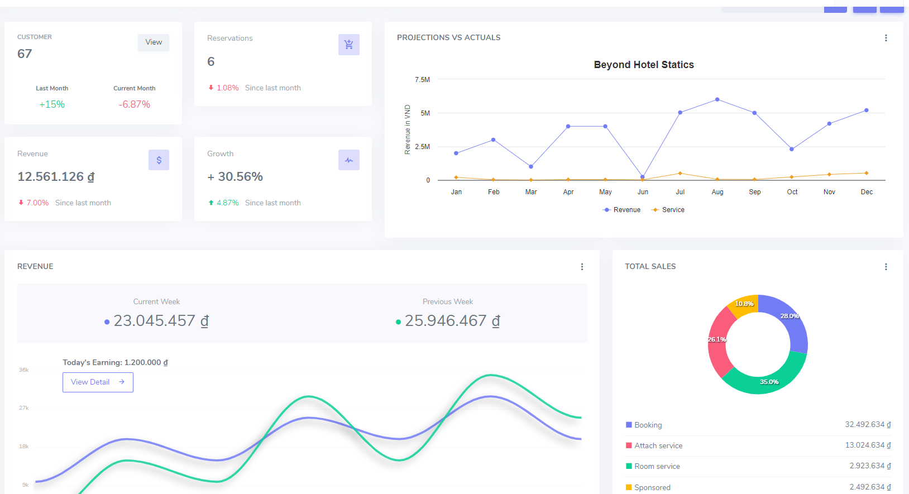

ID | Tiêu đề | Hành động | Kết quả mong đợi | Kết quả thực tế | Lần 1 |  |  | Lần 2
 |  |  |  |  | Trạng thái | Test Date | Tester | Trạng thái | Test Date | Tester
Check GUI - Quản lý thống kê doanh thu
GUI_01 | [UI - Responsive Web] Menu |  | - Status = enable | - Status = enable | Passed | 21-03-2023 | Nam | Passed | 25-03-2023 | Nam
GUI_02 | [UI - Responsive Web] Header |  | - Status = enable | - Status = enable | Passed | 21-03-2023 | Nam | Passed | 25-03-2023 | Nam
GUI_03 | [UI - Responsive Web] Column chart |  | - Status = enable | - Status = enable | Passed | 21-03-2023 | Nam | Passed | 25-03-2023 | Nam
GUI_04 | [Dashboard] Button,Font,Icon |  | - Status = enable | - Status = enable | Passed | 21-03-2023 | Nam | Passed | 25-03-2023 | Nam
GUI_05 | [Header] Button,Font,Icon,Picture |  | - Status = enable | - Status = enable | Passed | 21-03-2023 | Nam | Passed | 25-03-2023 | Nam
GUI_06 | [UI - Responsive Web] Domain chart |  | - Status = enable | - Status = enable | Passed | 21-03-2023 | Nam | Passed | 25-03-2023 | Nam
GUI_07 | [UI - Responsive Web] Fan chart |  | - Status = enable | - Status = enable | Passed | 21-03-2023 | Nam | Passed | 25-03-2023 | Nam
GUI_08 | [UI - Responsive Web] Statistical |  | - Status = enable | - Status = enable | Passed | 21-03-2023 | Nam | Passed | 25-03-2023 | Nam
Check FUNCTION - Quản lý thống kê doanh thu
FUNC_01 | Xác thực rằng trang "Dashboard" trong ứng dụng | 1. Khởi động Web 2. Chọn Home trên Menu | Giao diện đúng như bản thiết kế | Giao diện đúng như bản thiết kế | Passed | 21-03-2023 | Nam | Passed | 25-03-2023 | Nam
FUNC_02 | Chuyển hướng các trang khác trên thanh Header | Click vào các button trên thanh header để chuyển trang | Có thể chuyển hướng các sang trang khác | Có thể chuyển hướng các sang trang khác | Passed | 21-03-2023 | Nam | Passed | 25-03-2023 | Nam
FUNC_03 | Chuyển hướng các trang khác trên thanh Header | Click vào các button trên thanh header để chuyển trang | Có thể chuyển hướng các sang trang khác | Có thể chuyển hướng các sang trang khác | Passed | 21-03-2023 | Nam | Passed | 25-03-2023 | Nam
FUNC_04 | Kiểm tra dữ liệu | 1. Khởi động Web 2. Chọn dashboard trên Menu | Xổ ra dữ liệu trên các biểu đồ | Chưa xổ được ra dữ liệu mong muốn | Failed | 21-03-2023 | Nam | Passed | 25-03-2023 | Nam

Quản lý hóa đơn
Tên dự án | XÂY DỰNG WEBSITE QUẢN LÝ VÀ ĐẶT PHÒNG KHÁCH SẠN SỬ DỤNG CÔNG NGHỆ ANGULARJS KẾT HỢP VỚI WEB API TRONG ASP.NET CORE
Module Code | Màn hình Quản lý hóa đơn
Test Requirement | Kiểm tra GUI và FUNC có trong màn hình Quản lý hóa đơn
Tester | Mai Quốc Hưởng
Number of test case | Passed | Failed | Untested | N/A
23 | 23 | 0 | 0 | 0

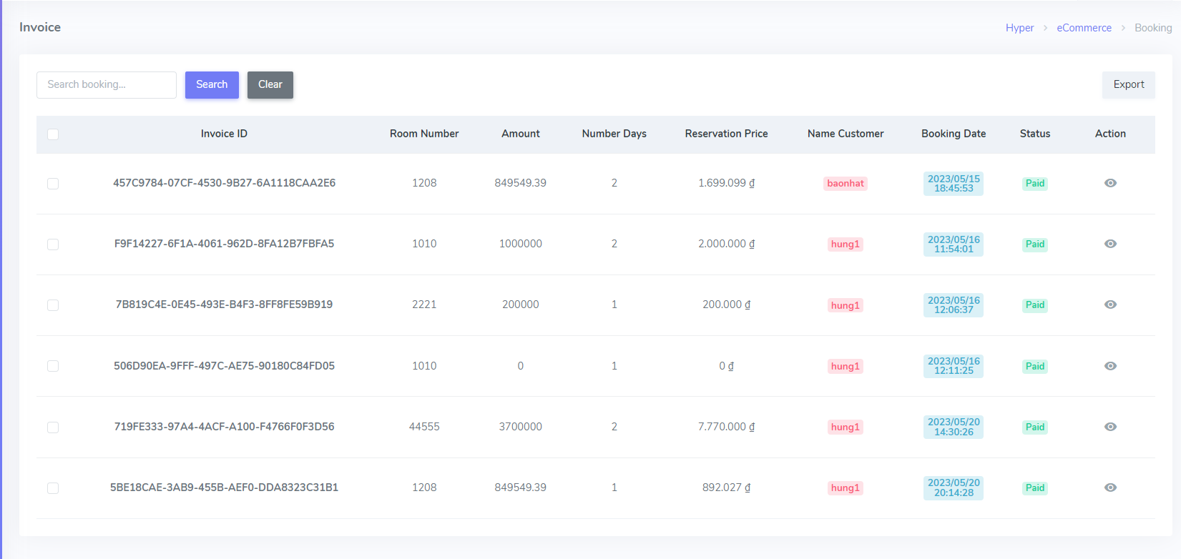

ID | Tiêu đề | Hành động | Kết quả mong đợi | Kết quả thực tế | Lần 1 |  |  | Lần 2
 |  |  |  |  | Trạng thái | Test Date | Tester | Trạng thái | Test Date | Tester
Check GUI - Quản lý hóa đơn
GUI_01 | [UI - Responsive Web] Menu |  | - Status = enable | - Status = enable | Passed | 18-03-2023 | Hưởng | Passed | 21-03-2023 | Hưởng
GUI_02 | [UI - Responsive Web] header |  | - Status = enable | - Status = enable | Passed | 18-03-2023 | Hưởng | Passed | 21-03-2023 | Hưởng
GUI_03 | [Menu] Button,Font,Icon |  | - Status = enable | - Status = enable | Passed | 18-03-2023 | Hưởng | Passed | 21-03-2023 | Hưởng
GUI_04 | [Header] Button,Font,Icon,Picture |  | - Status = enable | - Status = enable | Passed | 18-03-2023 | Hưởng | Passed | 21-03-2023 | Hưởng
GUI_05 | [Search Booking] TextBox,Button |  | - Status = enable | - Status = enable | Passed | 18-03-2023 | Hưởng | Passed | 21-03-2023 | Hưởng
GUI_06 | [UI - Responsive Web] List order |  | - Status = enable | - Status = enable | Passed | 18-03-2023 | Hưởng | Passed | 21-03-2023 | Hưởng
Check FUNCTION - Quản lý hóa đơn
FUNC_01 | Xác thực rằng mục "Quản lý hóa đơn" có trong website | 1. Khởi động Web 2. Chọn Managament 3. Chọn Invoice | Giao diện hiển thị đúng như bản thiết kế | Giao diện hiển thị đúng như bản thiết kế | Passed | 18-03-2023 | Hưởng | Passed | 21-03-2023 | Hưởng
Check Search Bar
FUNC_02 | Để trống search bar | Click chuột vào ô search bar | Hiển thị tất cả bản ghi có trong hệ thống | Hiển thị tất cả bản ghi có trong hệ thống | Passed | 18-03-2023 | Hưởng | Passed | 21-03-2023 | Hưởng
FUNC_03 | Nhập từ khóa tìm kiếm chỉ toàn chữ thường | 1. Click chuột vào ô search bar 2. Nhập từ khóa tìm kiếm chỉ toàn chữ thường 3. Chọn Button Search | 3.Hiển thị danh sách tìm kiếm có chứa từ khóa tìm kiếm ở gridview | 3.Hiển thị danh sách tìm kiếm có chứa từ khóa tìm kiếm ở gridview | Passed | 18-03-2023 | Hưởng | Passed | 21-03-2023 | Hưởng
FUNC_04 | Nhập từ khóa tìm kiếm chỉ toàn chữ hoa | 1. Click chuột vào ô search bar 2. Nhập từ khóa tìm kiếm chỉ toàn chữ hoa 3. Chọn Button Search | 3.Hiển thị danh sách tìm kiếm có chứa từ khóa tìm kiếm ở gridview | 3.Hiển thị danh sách tìm kiếm có chứa từ khóa tìm kiếm ở gridview | Passed | 18-03-2023 | Hưởng | Passed | 21-03-2023 | Hưởng
FUNC_05 | Nhập từ khóa tìm kiếm chứa cả chữ thường và chữ hoa | 1. Click chuột vào ô search bar 2. Nhập từ khóa tìm kiếm chỉ toàn chữ thường và chữ hoa 3. Chọn Button Search | 3.Hiển thị danh sách tìm kiếm có chứa từ khóa tìm kiếm ở gridview | 3.Hiển thị danh sách tìm kiếm có chứa từ khóa tìm kiếm ở gridview | Passed | 18-03-2023 | Hưởng | Passed | 21-03-2023 | Hưởng
FUNC_06 | Nhập từ khóa tìm kiếm có chưa số | 1. Click chuột vào ô search bar 2. Nhập từ khóa tìm kiếm chỉ toàn chữ thường 3. Chọn Button Search | 3.Hiển thị danh sách tìm kiếm có chứa từ khóa tìm kiếm ở gridview | 3.Hiển thị danh sách tìm kiếm có chứa từ khóa tìm kiếm ở gridview | Passed | 18-03-2023 | Hưởng | Passed | 21-03-2023 | Hưởng

Đặt phòng trực tiếp
Tên dự án | XÂY DỰNG WEBSITE QUẢN LÝ VÀ ĐẶT PHÒNG KHÁCH SẠN SỬ DỤNG CÔNG NGHỆ ANGULARJS KẾT HỢP VỚI WEB API TRONG ASP.NET CORE
Module Code | Màn hình Đặt phòng trực tiếp
Test Requirement | Kiểm tra GUI và FUNC có trong màn hình Đặt phòng trực tiếp
Tester | Mai Quốc Hưởng
Number of test case | Passed | Failed | Untested | N/A
11 | 10 | 1 | 0 | 0

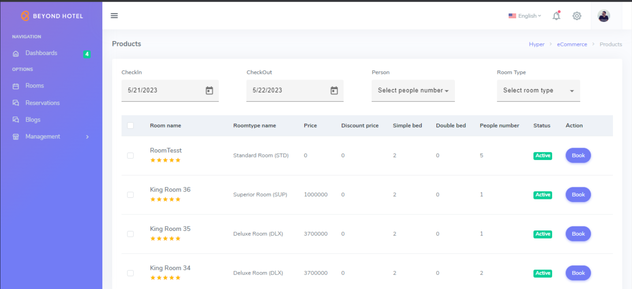

ID | Tiêu đề | Hành động | Kết quả mong đợi | Kết quả thực tế | Lần 1 |  |  | Lần 2
 |  |  |  |  | Trạng thái | Test Date | Tester | Trạng thái | Test Date | Tester
Check GUI - Đặt phòng trực tiếp
GUI_01 | [CheckIn] Calender |  | - Status = enable | - Status = enable | Passed | 20-03-2023 | Hưởng | Passed | 23-03-2023 | Hưởng
GUI_02 | [CheckOut]Calender |  | - Status = enable | - Status = enable | Passed | 20-03-2023 | Hưởng | Passed | 23-03-2023 | Hưởng
GUI_03 | [Person] Select |  | - Status = enable | - Status = enable | Passed | 20-03-2023 | Hưởng | Passed | 23-03-2023 | Hưởng
GUI_04 | [Room Type] Select |  | - Status = enable | - Status = enable | Passed | 20-03-2023 | Hưởng | Passed | 23-03-2023 | Hưởng
GUI_05 | [Search] Icon
GUI_06 | [Room name, Roomtype name, Price, Discount price, Simple bed, Double bed, People number, Status, Action ("Button Xem")] Gridview |  | - Status = enable | - Status = enable | Passed | 20-03-2023 | Hưởng | Passed | 23-03-2023 | Hưởng
GUI_07 | [UI - Responsive Web] Header |  | - Status = enable | - Status = enable | Passed | 20-03-2023 | Hưởng | Passed | 23-03-2023 | Hưởng
Check FUNCTION - Đặt phòng trực tiếp
FUNC_01 | Xác thực rằng mục "Đặt phòng trực tiếp Rreservation)" có trong website | 1. Khởi động Web 2. Chọn Managament 3. Chọn Reservation | Giao diện hiển thị đúng như bản thiết kế | Giao diện hiển thị bể form | Failed | 20-03-2023 | Hưởng | Passed | 23-03-2023 | Hưởng
FUNC_02 | Click vào button "Booking" | Click chuột vào button Booking | Hiển thị form đặt phòng | Hiển thị form đặt phòng | Passed | 20-03-2023 | Hưởng | Passed | 23-03-2023 | Hưởng
FUNC_03 | Tìm kiếm các phòng theo ngày tháng năm | 1.Chọn ngày checkin 2.Chọn ngày checkout 3.Chọn số lượng person 4.Chọn room type 5.Click vào icon seach | Hiện thị được danh sách các phòng theo đúng yêu cầu | Hiện thị được danh sách các phòng theo đúng yêu cầu | Passed | 20-03-2023 | Hưởng | Passed | 23-03-2023 | Hưởng
FUNC_04 | Kiểm tra khi không nhập dữ liệu và chọn Search | 1. Không nhập dữ liệu vào CheckIn, CheckOut, Person, Room Type 2. Nhấn vào icon Search | Hiển thị toàn bộ danh sách phòng có trong Gridview | Hiển thị toàn bộ danh sách phòng có trong Gridview | Passed | 20-03-2023 | Hưởng | Passed | 23-03-2023 | Hưởng

